UI数据来源
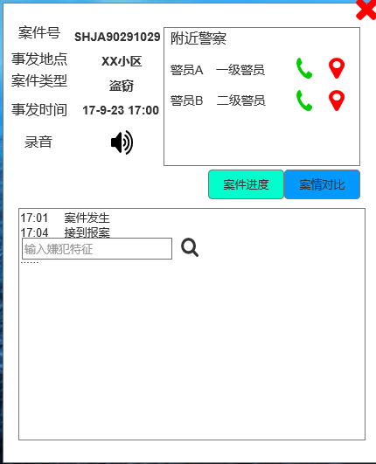
案件号：JJD_ID |  |  | 案件类型：
事发地点：AF_ADDR |  |  | 在自己的110数据库中新建一列
案件类型：不使用现有的，需要我们自己整理 |  |  | 本列的值暂定为（9.25版本）：
事发时间：多字段拼接，YEAR，MONTH，DAY，HH，MM，SS |  |  |  | 从BJAY1~5中取最靠后的一个非空值，即最优先BJAY5，如果为空再取BJAY4，依次类推
录音：表格没有，目测是RECEIVE_INFO_ID是ID索引，可能需要额外接一个数据库 |  |  | 之后再按照“伪语义分析”来做
附近警察：110数据表格没有，需要接其他数据

案件进度：需要自己整理

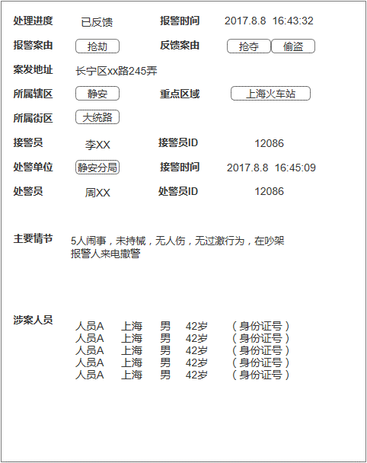
处理进度：根据多字段判断 |  |  | 处理进度判断：（按优先级）
报警时间：多字段拼接，YEAR，MONTH，DAY，HH，MM，SS |  |  | 1.DELETE_MODE的文本中包含“删除”，则显示为“已解决”
报警案由：多字段并列，BJAY1~5 |  |  | 2.FKDW非空，则显示为“已反馈”
反馈案由：多字段并列，FKAY1~5 |  |  | 3.不满足以上条件话，显示为“已接警”
案发地址：AF_ADDR
所属辖区：QY
重点区域：KEY_AREAS
所属街区：ROAD
接警时间：多字段拼接，YEAR，MONTH，DAY，HH，MM，SS
接警员：JJY_NAME
接警员ID：JJY_ID
处警单位：CJDW
处警员：CJY_NAME
处警员ID：CJY_ID
主要情节：COMMET

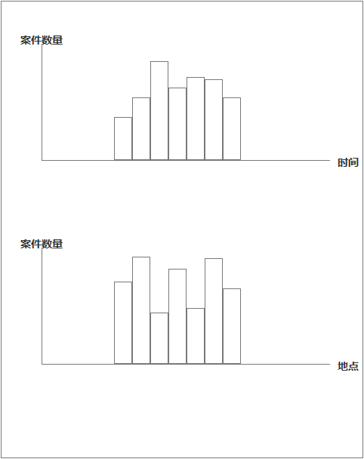
图表根据选中关键字变化

选中 | 图1横轴 | 图1纵轴 | 图2横轴 | 图2纵轴
报警案由 | 最近12个月 | 全区该类案由有效报警数 | 静安区所有街道 | 最近12个月各街道该案由的有效报警数
反馈案由 | 最近12个月 | 全区该类案由有效报警数 | 静安区所有街道 | 最近12个月各街道该案由的有效报警数
所属辖区 | 最近12个月 | 该辖区有效报警数 | 所有案件类型 | 最近12个月该辖区各类有效报警数
所属街区 | 最近12个月 | 该街区有效报警数 | 所有案件类型 | 最近12个月该街区各类有效报警数
重点区域 | 最近12个月 | 该重点区域有效报警数 | 所有案件类型 | 最近12个月该重点区域各类有效报警数
处警单位 | 最近12个月 | 该单位处理的报警数 | 所有案件类型 | 最近12个月该单位处理的各类有效报警数

 | 静安区所有街道 |  | 所有案件类型需要从110数据中算出，统计BJAY1~5中的所有可能值
 | 江宁路街道
 | 石门二路街道
 | 南京西路街道
 | 静安寺街道
 | 曹家渡街道
 | 天目西路街道
 | 北站街道
 | 宝山路街道
 | 共和新路街道
 | 大宁路街道
 | 彭浦新村街道
 | 临汾路街道
 | 芷江西路街道
 | 彭浦镇

